_log_check
Проверка базы журналов:
- шапка корректно нормализовалась, лишние столбцы удалены (Журнал-1_ВМ_АГПЗ_-_-_ТЕСТ ШАПКА СТРОКИ_31.08.2022)
-- "объем контракт", "объем накопительно", "часы накопительно" должны быть в таблице "контракт", но отсутствовать в таблице "факт"
-- "имя файла" и "раскрытая иерархия" должны присутствовать в обеих таблицах
- строки корректно отфильтровываются (Журнал-1_ВМ_АГПЗ_-_-_ТЕСТ ШАПКА СТРОКИ_31.08.2022)
-- значения "x" отсутствуют в базе
- иерархия корректно преобразовалась (Журнал-1_ВМ_АГПЗ_-_-_ТЕСТ ИЕРАРХИЯ_31.08.2022)
- запрос не падает при наличии ошибок в файле (Журнал-1_ВМ_АГПЗ_-_-_ТЕСТ ОШИБКИ В ФАЙЛЕ_31.08.2022)
- unpivot выполнился корректно (Журнал-1_ВМ_АГПЗ_-_-_ТЕСТ UNPIVOT_31.08.2022)
-- в таблице "факт" отсутствуют индексы без объемов "zero_amt"
-- столбец "идентификатор" со значениями "кор" должен присутствовать в таблице факт
-- проверяем контрольные суммы _log_sum_check
- расположение столбцов соответствует листу "настройка столбцов"
- файлы с неверным расширением, неверным именем листа и ошибками при трансформации в базу не попадают
Журнал-1_ВМ_АГПЗ_-_-_ТЕСТ НЕВЕРНОЕ ИМЯ ЛИСТА_31.08.2022.xlsx
Журнал-1_ВМ_АГПЗ_-_-_ТЕСТ НЕВЕРНОЕ РАСШИРЕНИЕ_31.08.2022.xlsb
Журнал-1_ВМ_АГПЗ_-_-_ТЕСТ ОШИБКА ИЗВЛЕЧЕНИЯ ЗАГОЛОВКА_31.08.2022
Журнал-1_ВМ_АГПЗ_-_-_ТЕСТ ОШИБКА ИЗВЛЕЧЕНИЯ УРОВНЕЙ ИЕРАРХИИ_31.08.2022
Журнал-1_ВМ_АГПЗ_-_-_ТЕСТ ОШИБКА ТРАНСФОРМАЦИЯ ПЕРИОДОВ_31.08.2022
--если ни один из файлов не был успешно трансформирован выдается соответствующая ошибка
показатель | период | база журналов
факт всего |  | #REF!
накопительно всего |  | #REF!
часы факт всего |  | 30
часы факт | 2018-06-01 | 0
часы факт кор | 2018-06-01 | 10

перед первым запуском
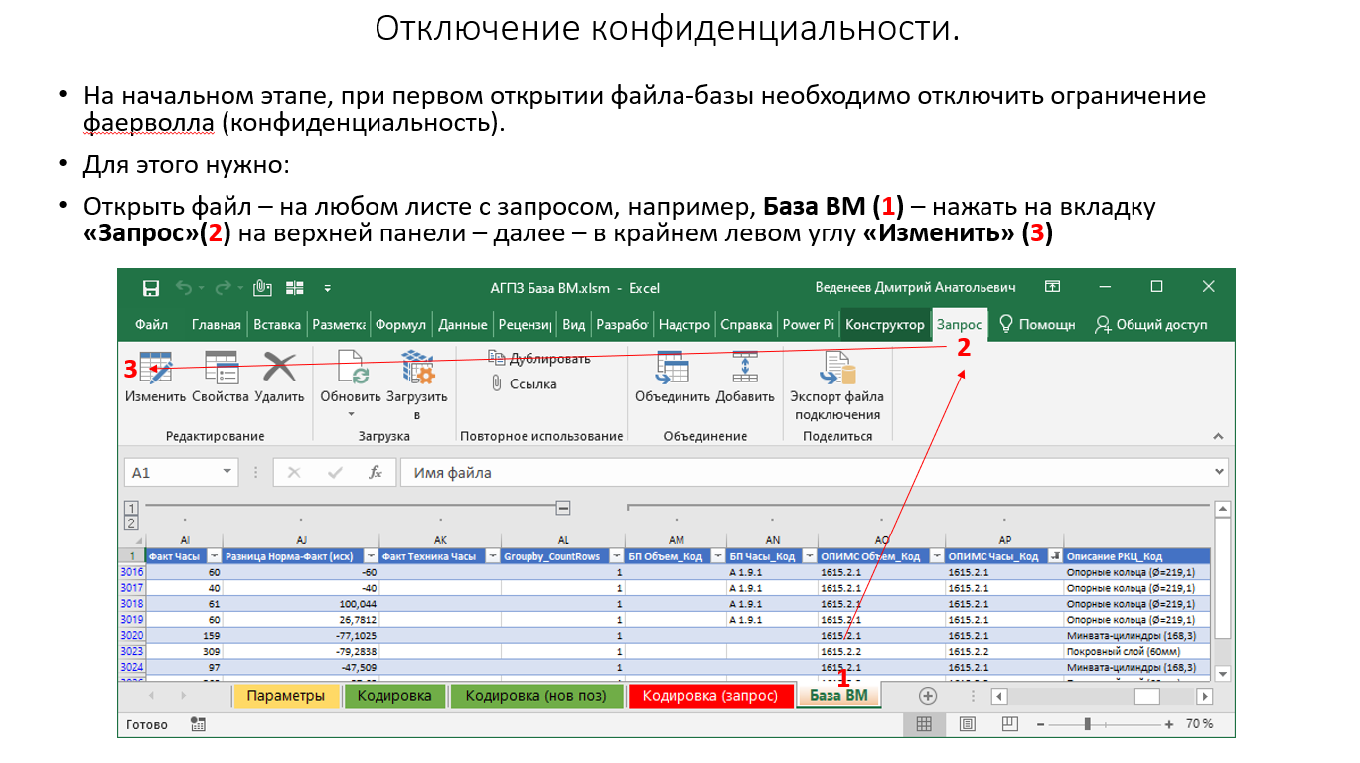
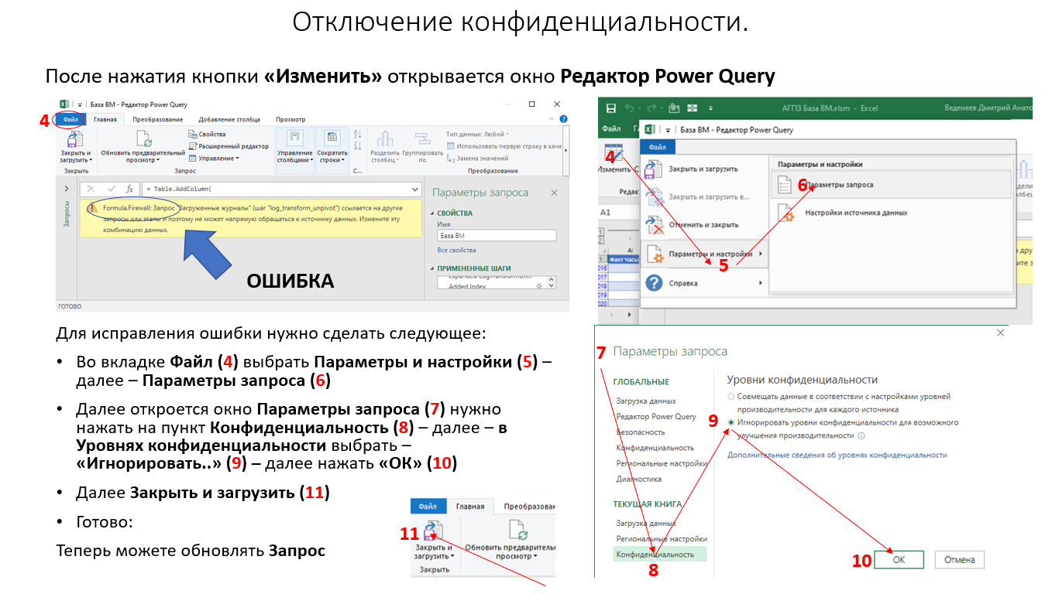
Отключение конфиденциальности:
Перед выполнением первого запроса или при возникновнии ошибки: "Запрос <название запроса> ссылается на другие запросы или этапы и поэтому не может напрямую обращаться к источнику данных. Измените эту комбинацию данных." либо "Formula.Firewall <текст ошибки>" необходимо отключить конфиденциальность. Инструкция приведена на рисунках ниже.

